2023_10_data
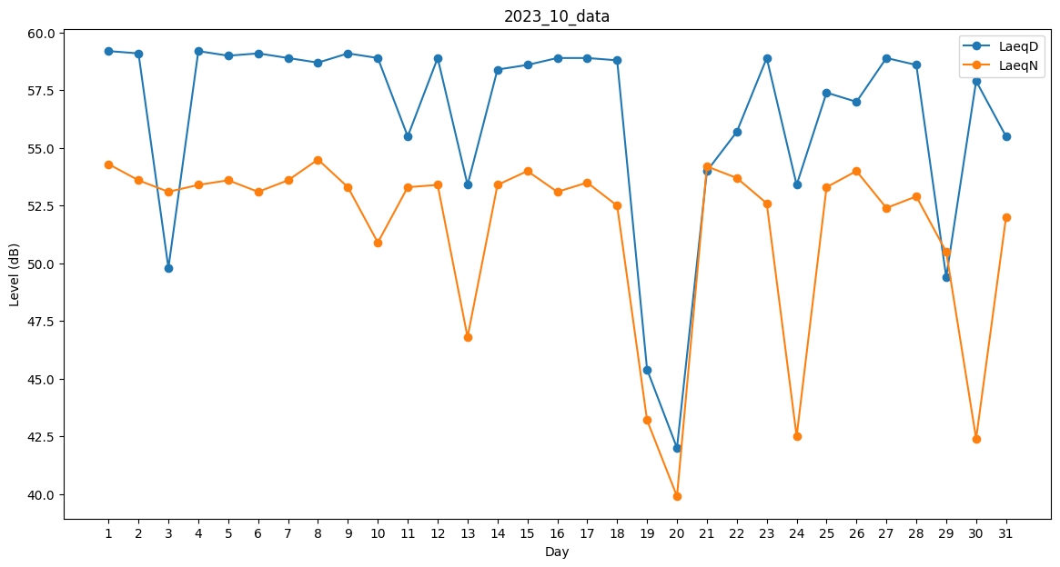
Day | LaeqD | LaeqN
1 | 59.2 | 54.3
2 | 59.1 | 53.6
3 | 49.8 | 53.1
4 | 59.2 | 53.4
5 | 59 | 53.6
6 | 59.1 | 53.1
7 | 58.9 | 53.6
8 | 58.7 | 54.5
9 | 59.1 | 53.3
10 | 58.9 | 50.9
11 | 55.5 | 53.3
12 | 58.9 | 53.4
13 | 53.4 | 46.8
14 | 58.4 | 53.4
15 | 58.6 | 54
16 | 58.9 | 53.1
17 | 58.9 | 53.5
18 | 58.8 | 52.5
19 | 45.4 | 43.2
20 | 42 | 39.9
21 | 54 | 54.2
22 | 55.7 | 53.7
23 | 58.9 | 52.6
24 | 53.4 | 42.5
25 | 57.4 | 53.3
26 | 57 | 54
27 | 58.9 | 52.4
28 | 58.6 | 52.9
29 | 49.4 | 50.5
30 | 57.9 | 42.4
31 | 55.5 | 52

